图纸信息表
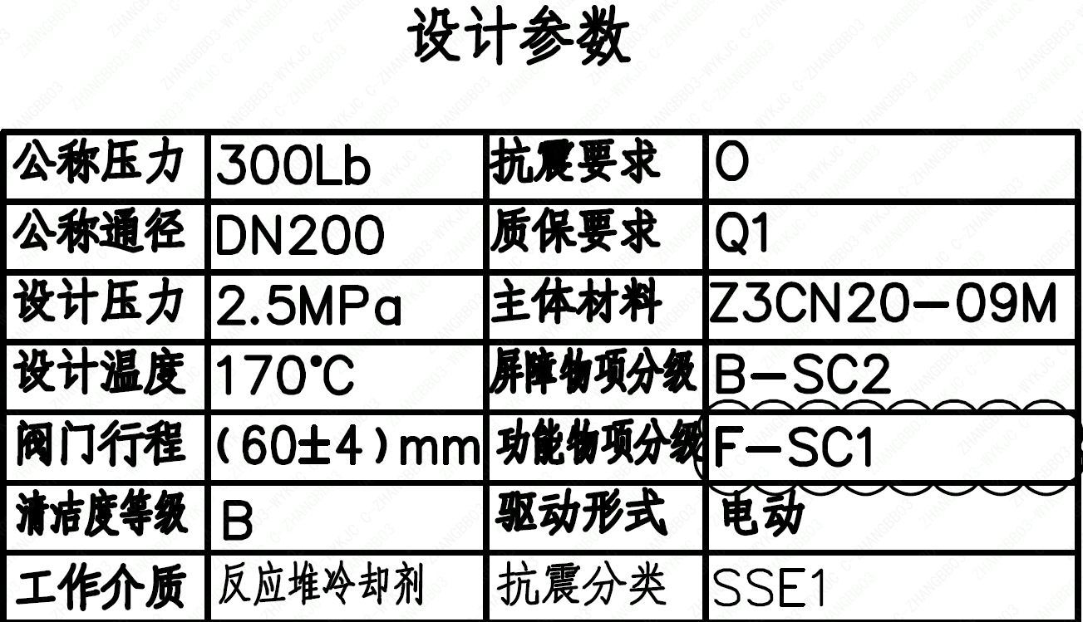
页码 | 表格名称 | 字段名称 | 字段值 | 标准字段名 | 标准字段值
1 | 设计参数 | 公称压力 | 300Lb
1 | 设计参数 | 公称通径 | DN200 | 阀门入口口径 | DN200
 |  |  |  | 阀门出口口径 | DN200
1 | 设计参数 | 设计压力 | 2.5MPa | 设计压力 | 2.5
1 | 设计参数 | 设计温度 | 170℃ | 设计温度 | 170
1 | 设计参数 | 阀门行程 | (60±4)mm
1 | 设计参数 | 清洁度等级 | B | 清洁度等级 | B
1 | 设计参数 | 工作介质 | 反应堆冷却剂 | 流体介质 | P
1 | 设计参数 | 抗震要求 | O | 抗震要求 | O
1 | 设计参数 | 质保要求 | Q1 | 物项质保等级 | Q1
1 | 设计参数 | 主体材料 | Z3CN20-09M
1 | 设计参数 | 屏障物项分级 | B-SC2 | 屏障物项分级 | B-SC2
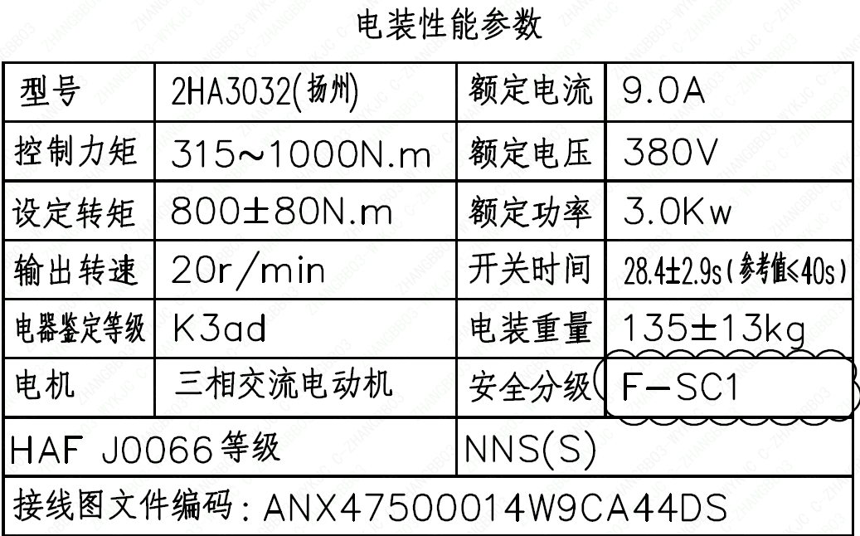
1 | 设计参数 | 功能物项分级 | F-SC1 | 功能物项分级（可运行性） | F-SC1
 |  |  |  | 功能物项分级（完整性） | F-SC1
1 | 设计参数 | 驱动形式 | 电动 | 驱动类型 | Electric
1 | 设计参数 | 抗震分类 | SSE1 | 抗震分类 | SSE1
1 | 电装性能参数 | 型号 | 2HA3032 (扬州)
1 | 电装性能参数 | 控制力矩 | 315～1000N.m
1 | 电装性能参数 | 设定转矩 | 800±80N.m
1 | 电装性能参数 | 输出转速 | 20r/min
1 | 电装性能参数 | 电器鉴定等级 | K3ad | 驱动装置鉴定程序 | K3ad
1 | 电装性能参数 | 电机 | 三相交流电动机
1 | 电装性能参数 | HAF J0066 等级 | NNS(S) | 核安全等级（执行机构） | NNS(S)
1 | 电装性能参数 | 接线图文件编码 | ANX47500014W9CA44DS
1 | 电装性能参数 | 额定电流 | 9.0A
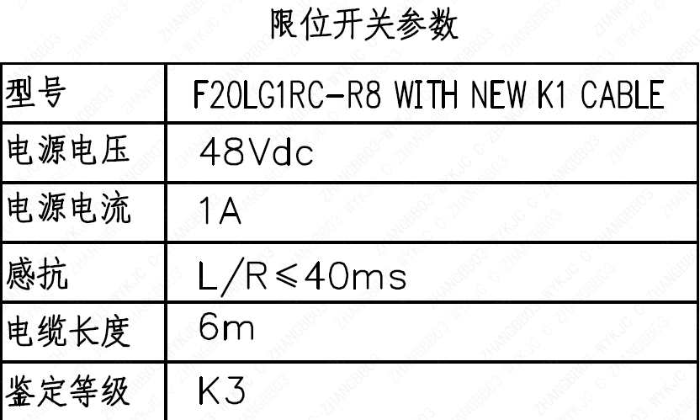
1 | 电装性能参数 | 额定电压 | 380V
1 | 电装性能参数 | 额定功率 | 3.0Kw
1 | 电装性能参数 | 开关时间 | 284±29s（参考值≤40s）
1 | 电装性能参数 | 电装重量 | 135±13kg
1 | 电装性能参数 | 安全分级 | F-SC1
1 | 限位开关参数 | 型号 | F20LG1RC-R8 WITH NEW K1 CABLE
1 | 限位开关参数 | 电源电压 | 48Vdc
1 | 限位开关参数 | 电源电流 | 1A
1 | 限位开关参数 | 感抗 | L/R≤40ms
1 | 限位开关参数 | 电缆长度 | 6m
1 | 限位开关参数 | 鉴定等级 | K3 | 限位开关鉴定程序 | K3
1 | 阀门参数表 | FI | 1EHR1302VP/1EHR2302VP/2EHR1302VP/2EHR2302VP | 功能位置编码 | 1EHR1302VP,1EHR2302VP,2EHR1302VP,2EHR2302VP
1 | 阀门参数表 | 阀门通径mm | 200 | 阀门入口口径 | DN200
 |  |  |  | 阀门出口口径 | DN200
1 | 阀门参数表 | 阀门通径in | 8
1 | 阀门参数表 | 开关力矩（N・m)(实际值） | 800±80
1 | 阀门参数表 | 重量（Kg)(理论值） | 452±45
1 | 阀门参数表 | 重量（Kg)(参考值） | ≤510
1 | 阀门参数表 | 重心（x,y,z)(理论值） | (25,-42,384)
1 | 阀门参数表 | 阀体最小壁厚（mm） | 11.2
1 | 阀门参数表 | 采购RIN | SIP-SB0200SA | 采购RIN码 | SIP-SB0200SA
1 | 阀门参数表 | 供货RIN | SIPSSB0200SPACBG | 供货RIN码 | SIPSSB0200SPACBG
1 | 阀门参数表 | 接管尺寸（mm） | ∅219.1×8.18 | 入口接管外径 | 219.1
 |  |  |  | 入口接管壁厚 | 8.18
 |  |  |  | 出口接管外径 | 219.1
 |  |  |  | 出口接管壁厚 | 8.18
1 | 阀门参数表 | CV（计算值） | 898 | 设计要求流量系数 | 898
1 | 阀门参数表 | 外形图文件编码 | ANX47500024W9CA44DD 1/2

试验要求
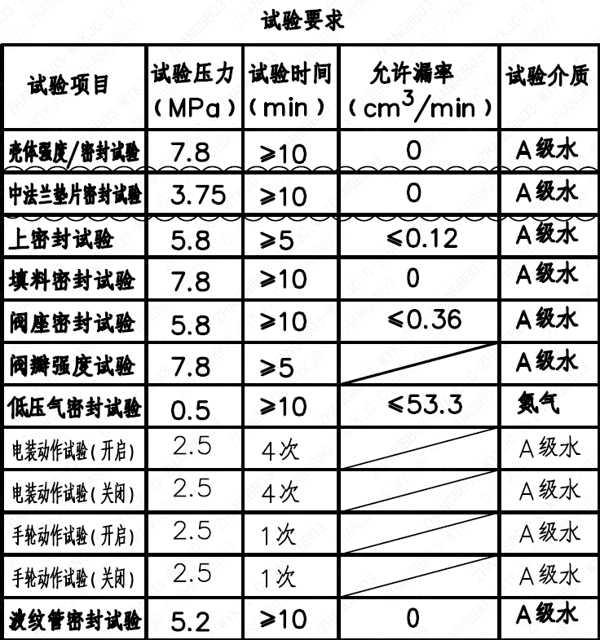
页码 | 试验项目 | 试验压力(MPa) | 试验时间(min) | 允许漏率(cm³/min) | 试验介质
1 | 壳体强度/密封试验 | 7.8 | ≥10 | 0 | A级水
1 | 中法兰垫片密封试验 | 3.75 | ≥10 | 0 | A级水
1 | 上密封试验 | 5.8 | ≥5 | <0.12 | A级水
1 | 填料密封试验 | 7.8 | ≥10 | 0 | A级水
1 | 阀座密封试验 | 5.8 | ≥10 | <0.36 | A级水
1 | 阀瓣强度试验 | 7.8 | ≥5 |  | A级水
1 | 低压气密封试验 | 0.5 | ≥10 | <53.3 | 氮气
1 | 电装动作试验（开启） | 2.5 | 4次 |  | A级水
1 | 电装动作试验（关闭） | 2.5 | 4次 |  | A级水
1 | 手轮动作试验（开启） | 2.5 | 1次 |  | A级水
1 | 手轮动作试验（关闭） | 2.5 | 1次 |  | A级水
1 | 波纹管密封试验 | 5.2 | ≥10 | 0 | A级水

材料清单
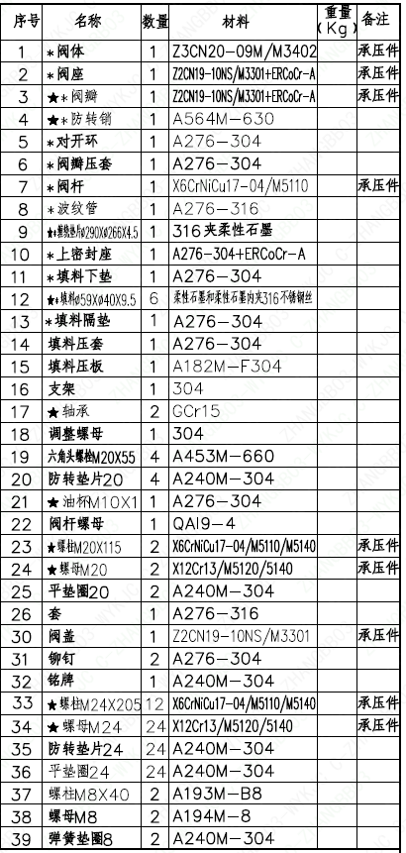
页码 | 序号 | 名称 | 数量 | 材料 | 重量(Kg) | 备注
1 | 1 | *阀体 | 1 | Z3CN20-09M/M3402 |  | 承压件
1 | 2 | *阀座 | 1 | Z2CN19-10NS/M3301+ERCoCr-A |  | 承压件
1 | 3 | **阀瓣 | 1 | Z2CN19-10NS/M3301+ERCoCr-A |  | 承压件
1 | 4 | ★*防转销 | 1 | A564M-630
1 | 5 | *对开环 | 1 | A276-304
1 | 6 | *阀瓣压套 | 1 | A276-304
1 | 7 | *阀杆 | 1 | X6CrNiCu17-04/M5110 |  | 承压件
1 | 8 | *波纹管 | 1 | A276-316
1 | 9 | ★*缠绕垫片Φ290×Φ266×4.5 | 1 | 316夹柔性石墨
1 | 10 | *上密封座 | 1 | A276-304+ERCoCr-A
1 | 11 | *填料下垫 | 1 | A276-304
1 | 12 | ★*填料Φ59×Φ40×9.5 | 6 | 柔性石墨和柔性石墨内夹316不锈钢丝
1 | 13 | *填料隔垫 | 1 | A276-304
1 | 14 | 填料压套 | 1 | A276-304
1 | 15 | 填料压板 | 1 | A182M-F304
1 | 16 | 支架 | 1 | 304
1 | 17 | ★轴承 | 2 | GCr15
1 | 18 | 调整螺母 | 1 | 304
1 | 19 | 六角头螺栓M20×55 | 4 | A453M-660
1 | 20 | 防转垫片20 | 4 | A240M-304
1 | 21 | ★油杯M10×1 | 1 | A276-304
1 | 22 | 阀杆螺母 | 1 | QA19-4
1 | 23 | ★螺栓M20×115 | 2 | X6CrNiCu17-04/M5110/M5140 |  | 承压件
1 | 24 | ★螺母M20 | 2 | X12Cr13/M5120/5140 |  | 承压件
1 | 25 | 平垫圈20 | 2 | A240M-304
1 | 26 | 套 | 1 | A276-316
1 | 27 | 阀盖 | 1 | Z2CN19-10NS/M3301 |  | 承压件
1 | 28 | 铆钉 | 2 | A276-304
1 | 29 | 铭牌 | 1 | A240M-304
1 | 30 | ★螺栓M24×205 | 12 | X6CrNiCu17-04/M5110/M5140 |  | 承压件
1 | 31 | ★螺母M24 | 24 | X12Cr13/M5120/5140 |  | 承压件
1 | 32 | 防转垫片24 | 24 | A240M-304
1 | 36 | 平垫圈24 | 24 | A240M-304
1 | 37 | 螺柱M8×40 | 2 | A193M-B8
1 | 38 | 螺母M8 | 2 | A194M-8
1 | 39 | 弹簧垫圈8 | 2 | A240M-304
1 | 40 | 挡板 | 1 | A240M-304
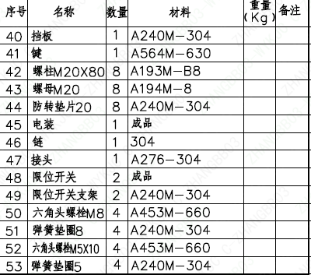
1 | 41 | 键 | 1 | A564M-630
1 | 42 | 螺柱M20×80 | 8 | A193M-B8
1 | 43 | 螺母M20 | 8 | A194M-8
1 | 44 | 防转垫片20 | 8 | A240M-304
1 | 45 | 电装 | 1 | 成品
1 | 46 | 链 | 1 | 304
1 | 47 | 接头 | 1 | A276-304
1 | 48 | 限位开关 | 2 | 成品
1 | 49 | 限位开关支架 | 2 | A240M-304
1 | 50 | 六角头螺栓M8 | 4 | A453M-660
1 | 51 | 弹簧垫圈8 | 4 | A240M-304
1 | 52 | 六角头螺栓M5×10 | 4 | A453M-660
1 | 53 | 弹簧垫圈5 | 4 | A240M-304

图签栏
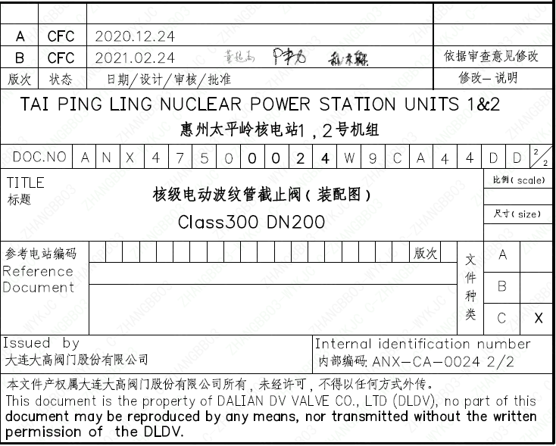
页码 | 文件编码 | 卷标 | 标题 | 参考文件编码 | 参考电站编码版次
1 | ANX47500024W9CA44DD | 2/2 | 核级电动波纹管截止阀（装配图）Class300 DN200

